Задание 1
 | Комментарий
1. Почему практики тест-дизайна нельзя применять сразу после получения требований?
После получения требований нужно провести тест-анализ. Найти серые зоны, визуализировать, разбить на атомарные уровни. Далее написать чек-лист. К тому же требования могут измениться, нужно уточнить все детали перед тест-дизайном.
2. В какой ситуации классы эквивалентности и граничные значения могут существовать по отдельности? Аргументируй свой ответ и приведи примеры.
В наборе. У таких класов нет границ, чем у диапазона. Например: список фамилий студентов Яндекс Практикума, на сайте из выпадающего списка можно выбрать один из трех языков - это набор.
3. Что такое эквивалентность? Что такое класс эквивалентности?
Эквивалетность - это равноценность обьектов. Класс эквивалентности - значения, которые программа обратотает одинаково и приведет к одному результату.
4. Можно ли исключить проверку в середине диапазона в пользу проверок на границах, входящих в диапазон? Аргументируй свой ответ.
Нет. Нужны позитивные проверки. А проверки на границах нужны, чтобы выявить ошибки, т.к. на границах чаще всего ошибки.
5. Представь, что тебе нужно протестировать форму: у каждого поля есть валидатор. Результат работы формы зависит от комбинации данных в полях. Какие практики тест-дизайна следует применить и почему? Аргументируй свой ответ.
Позитивная проверка для того, чтобы убедиться, что приложение работает так как задуманно. Негативные проверки - проверяют как поведет себя приложение, если использовать не так, как задумали, вводить данные не из требований. КЭ и ГЗ для проверки валидации полей и ошибок на границах. Оптимизация проверок, чтобы уменьшить дубликатов.
6. Какими способами можно оптимизировать количество проверок при работе с таблицами принятия решений? Аргументируй свой ответ.
Попарное тестирование. Когда проверок слишком много, попарное тестирование сокращает кол-во проверок в несколько раз и можно проверить только те случаи где пара проверок встречается хотя бы раз.
7. Опиши, чем чек-лист отличается от тест-кейсов. Приведи примеры, где применяют и то, и другое.
В отличие от чек-листа, тест-кейс - это проверка одного элемента, в тест-кейсах подробно описано , что делать , чтобы достить ОР. Чек-лист - список элементов, которые нужно проверить.
8. Как правильно составить баг-репорт? Какие элементы баг-репорта — обязательные? Почему?
Чтобы правильно заполнгить баг-репорт, в них должны быть обязательные поля, такие как: заголовок, ID, шаги воспроизведения, результаты, окружения , приоритет. В баг-репортах коротко и ясно описывают проблему. Это для того, чтобы коллеги могли быстро понять суть проблемы не вникая в детали, экономит время и силы коллег.
9. По каким правилам составляют заголовок баг-репорта? Что будет, если составить заголовок неправильно?
Заголовок должен отвечать на 3 вопроса ЧТО? ГДЕ? КОГДА?. В заголовке описывают не ожидаемый результат, а фактический. При неправильности составлении заголовка, коллеги не поймут что за ошибка, где ошибка и когда она происходит.
10. Из чего состоит клиент-серверная архитектура приложения? Кратко опиши функциональность каждого элемента.
Клиент, интернет , сервер. Клиент отвечает за взаимодействие с пользователем, интернет за связь клиента и сервера, сервер - за логические операции , вычисления и хранения данных.
11. Опиши этапы обработки запроса после того, как в адресную строку браузера вводят URL: https://yandex.ru.
Стартовая строка состоит из 3 элементов: метод, путь до ресурса, версия протокола. Метод указывает действие: бэкенд принимаетего в обработку, путь до ресурса- адрес по которому фронтенд отправляет запрос на бэкенд, номер версии протокола. Далее передается заголовок запроса - дополнительная информацияя о клиенте: доменное имя, информация об окружении и допустимый язык в ответе, параметр состояния соединения между клиентом и сервером, парметр сообщения о зашифровонном ответе. Тело сообщения в данном запросе нет.
12. Что такое кэш? Зачем он нужен? Какое правило нужно соблюдать при работе с кэшем в тестировании?
Это данные веб-страницы. Они сохраняются на компьютере клиента. Кэш нужен для быстрой загрузки веб-страницы при повторных переходах на эту веб-страницу. Браузер берет файлы из кэш-хранилища, а не с сервера. Перед тестированием нужно убедиться , что кэш очистен - это глпвное правило при работе с кэшем, иначе тестироващик будет видеть старую страницу со своего компьютера, а не новую с сервера.
13. Ты знаешь, что есть протоколы HTTP и HTTPS. - Чем отличаются HTTP и HTTPS? В каких случаях не стоит пользоваться HTTP? - Из каких компонентов состоит HTTP запрос: за что отвечает каждый? - Какие HTTP-методы ты знаешь? За что они отвечают? Приведи примеры применения разных методов. - Что такое код HTTP-ответа? Какие коды бывают?
- HTTP в отличие от HTTPS передает данные в незащищенном виде. HTTP не стоит пользоваться при использовании своих личных данных, например данные банковской карты. - Стартовая строка, заголовки, тело сообщения. Стартовая строка отвезачет за метот, путь до ресурса и версию протокола; заголовки отвечает за дополнительную информацию от фронтенда к бэкенду; тело сообщения отвечает за данные, которые передает фронтенд. - GET, POST, PUT, DELETE - распространненые методы. GET запршивает определенные данные у бэкенда по определенному адресу; POST отправляет данные на бэкенд; PUT изменяет данные на бэкенде; DELETE удаляет данные на бэкенде. Например: методом GET пользователь может запросить музыку определенного испольнителя - "песни Виктора Цоя"; PUT может поменять данные профиля соц.сети ВКонтакте - фамилию, имя , возраст, фотографию; POST можно вызвать такси в приложении Яндекс Go, при этом отправляются данные пользователя: номер, геопозиция, имя; DELETE можно удалить свой профиль из соц.сети ВКонтакте. - Это код результата, которое указывает: успешно ли сервер обработал запрос. Информационные 100-199, успешные 200-299, перенаправления 300-399, клиентские ошибки 400-499, серверные ошибки 500-599.
14. Опиши, из каких компонентов может состоять URL. За что отвечает каждый из них?
Схема, логин, пароль, символ @, имя хоста, порт, путь, параметры запроса, якорь. Схмета отвечает за передачу данных; логин и пароль отвечает за права доступа пользователя, указывает серверу какой пользователь к нему подключился; символ @ разделяет логин и пароль, имя хоста и порт; хост и порт отвечает за доменное имя и IP-адресс, к которому обращается пользователь; путь отвечает за расположение ресурса; параметры запроса отвечает за дополнительную информацию, которая нужна, чтобы получить данные и отобразить страницу; якорь позволяет сразу попасть в нужную часть веб страницы, к заголовку или обзацу в тексте.
15. Какие виды мобильных приложений бывают? В чём особенность каждого?
Веб-приложения, нативные приложения, гибридные приложения. Веб-приложение не нужно устанавливать, чтобы запустить веб-приложение нужен браузер, URL приложения и интернет. Нативное приложение нужно устанавливать, они более производительны, применяют инструменты устройства например камеру, GPS. Интрефейс нативного приложения часто отличается от веб-приложения. Гибридное прилоржение нужно устанавливать, чтобы оно работало в большинстве случаев нужен интернет. Его пишут отдельно под каждую платформу, веб-содержание могут быть едины для всех платформ. Комбинируют свойства нативного и веб-приложения.
16. Чем эмулятор отличается от реального устройства? Кратко опиши недостатки и преимущества при тестировании.
В эмуляторе в отличие от реального устройства можно протестировать, но не весь функционал приложения. Плюсы эмулятора: покрыть множества праметров мобильного утсройства; быстрее приступить к тестированию, если нет реального устройства; проверить версию приложения, которая еще в разработке; автоматизировать тестирование интерфейса. Минусы эмулятора в том, что не протестируешь все функции приложения, например датчики, производительность.
17. Проверь, есть ли ошибки в JSON Если да, напиши номер строки с ошибкой, опиши ошибку и предложи исправление.

Ссылка на иллюстрацию:
https://code.s3.yandex.net/qa/schemes/diploma-29.png
3- нету ковычек. Нужно вставить ковычки по краям слова "Файл" 14-нету закрывающей фигурной скобки. Нужно вставить закрывающую фигурную скобку в конце строки перед запятой 15-отсутствие двоеточие и открывающей фигурной скобки. Вставить двоеточие в конце строки и открывающую фигурную скобку 16-нет ключа. Перед значением нужно задать ключ далее двоеточие потом значение 28-лишняя фигурная скобка. Удалить лишнюю скобку
18. Что такое реляционная база данных? Чем она отличается от нереляционной?
Это данные состоящие из таблиц и связей между ними. Реляционная бд хранит данные в таблицах, а нереляционая может хранить данные в графе, json документ.
19. Напиши, какие виды JOIN бывают. В чем особенность каждого?
INNER JOIN, LEFT JOIN, RIGHT JOIN, FULL JOIN. INNER JOIN - возвращает строки на пересечении двух таблиц, LEFT JOIN - возвращает все строки левой таблицы, RIGHT JOIN - возвращает все строки правой таблицы, FULL JOIN - возвращает строки и левой и правой таблиц.
Исходные данные для заданий ниже Ты тестируешь сервис, который доставляет еду за 30 минут. Пока это маленький стартап, поэтому ты работаешь всего с четырьмя таблицами: Orders — все доставленные заказы; ORDERS_ID — ID заказов, int; USER_ID — ID пользователей, int; EMPLOYEE_ID — ID сотрудников, int; DELIVERY_TIME — время доставки в минутах, int; ITEMS — список товаров, char; Users — пользователи; USER_ID — ID пользователей, int; FULL_NAME — полное ФИО пользователя, char; PHONE — номер телефона пользователя, char; ADDRESS — адрес пользователя, char; Employees — работники; EMPLOYEE_ID — ID сотрудника, int; FIRST_NAME —имя сотрудника, char; LAST_NAME — фамилия сотрудника, char; PHONE — телефон сотрудника, char; JOB_ID — ID специализации, int; Jobs — типы работ в сервисе JOB_ID — ID специализации, int; JOB_TYPE — тип специализации, char; HOURS — число рабочих часов в неделю, int; SALARY — зарплата сотрудника с данной специализацией в рублях, int;

Ссылка на иллюстрацию:
https://code.s3.yandex.net/qa/schemes/diploma-33.png

20. В службу поддержки пришло много жалоб: заказы, в которых есть гречка, доставляют почти час, хотя сервис обещает успеть в 30 минут. Проверь, действительно ли курьеры опаздывают. Выбери все заказы, где есть хотя бы один товар - «гречка» и время доставки свыше 30 минут. В результирующей таблице должны быть ID заказов и ID курьеров. В ответе приложи SQL-запрос.
SELECT ORDERS_ID, EMPLOYEE_ID FROM Orders WHERE ITEMS LIKE '%гречка%' AND DELIVERY_TIME>30;
21. Менеджер предложил добавить новую функциональность в продукт: мониторинг, который показывает самых активных клиентов за всё время работы компании. Проверь, что список пользователей корректно выводится на экран. На этом этапе разработки достаточно проверить только ID клиентов. Выбери пять самых активных клиентов по количеству заказов. В результирующую таблицу выведи ID каждого пользователя и число заказов. Отсортируй данные по убыванию числа заказов, выбери пять самых активных клиентов. В ответе приложи SQL-запрос.
SELECT USER_ID, Count(ITEMS) FROM Orders GROUP BY USER_ID ORDER BY Count(ITEMS) DESC LIMIT 5;
22. Из бухгалтерии пришёл баг-репорт: зарплаты сотрудников рассчитываются некорректно. Оказалось, что почти все ошибки в расчётах — в расчётных листах менеджеров. Выведи список ID всех сотрудников, у которых в специализации содержится «менеджер», с зарплатой больше 70 000 рублей. В ответе приложи SQL-запрос.
SELECT Employees.EMPLOYEE_ID FROM Employees INNER JOIN Jobs ON Employees.JOB_ID=Jobs.JOB_ID WHERE Jobs.JOB_TYPE LIKE '%менеджер%' AND Jobs.SALARY>70000;
23. Изучи три ситуации и ответь на вопрос: стоит ли писать автотесты в этом случае? Аргументируй свой ответ. 1) Проект существует давно, у него написано много ручных тестов. 2) Проект временный: продлится всего несколько месяцев. 3) Проект нестабилен: в функциональность часто вносят изменения.
1 - да, т.к. у проекта уже есть много ручных тестов, проект существует давно, а значит проект достаточно большой. Автоматизация позволить сократить время, затраты и повысит продуктивность. 2 - нет. Проект маленький. Нет времени на разработку автотестов, ручных тестов будет мало и можно провести их быстро. 3 - нет. Автотесты придется постоянно изменять - это затратно, долго и не повысит продуктивность.

Задание 2 артефакты
Скриншоты

mindmap | // вставь ссылку или картинку
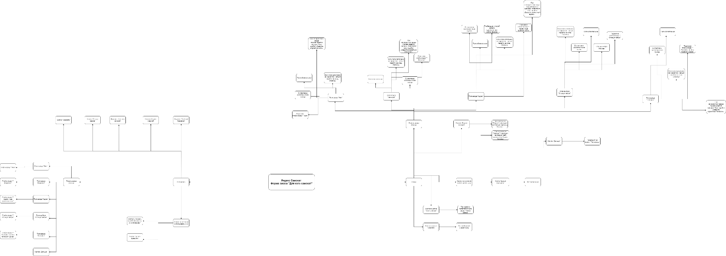
 | https://drive.google.com/file/d/1DM4atJutoZv-TRO85ic0KAxqobJ-FbfZ/view?usp=sharing

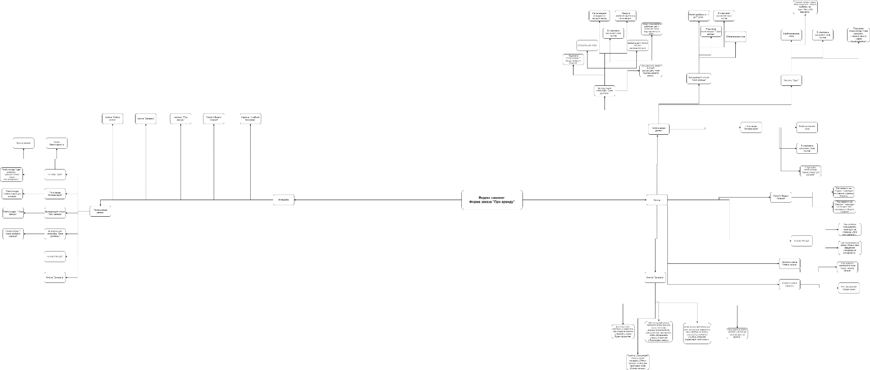

 | https://drive.google.com/file/d/1LyDWJpewCXTRH9XDL_FlGwbb4ILAmVMG/view?usp=sharing

